Opskrift
Pernille Bendsen Strikkeopskrift - © pernillesstrik.dk

 | Step 1 |  |  |  |  | Step 2 |  |  | Step 3
 | Du skal måle din strikkefasthed for den kantstik (blå felt) og det mønster (grøn felt) du ønsker at strikke. |  |  |  |  | Du skal vælge den rigtige størrelse og tjekke de 3 vigtigste mål. Alle mål er fleksible og kan justeres, hvis du har specifikke ønsker. |  |  | Her har du så din personlige strikkeopskrift. Du skal strikke efter "Afrundet antal masker" og hvis du justerer i antal masker farves feltet blå så du ved du har justeret

 | Strikkefasthed kanter | 24 | masker = 10cm |  | Vælg størrelse | 12 år |  |  |  | Antal masker
 |  |  |  |  |  |  |  |  | Opskriften starter fra hals med | 92 | masker
 | Strikkefasthed mønster | 22 | masker = 10cm |  |  | Her er de vigtigste mål du skal tjekke: |  |  |  | Noam Ice Cream: har Italiensk maske opslag på billederne
 |  | 26 | pinde = 10cm |  | Mål C1 | 42 | Brede bluse lige inden ærmegab |  |  | Hindbær Ice Cream: har enkelt tråds maske opslag
Mulighed 1: Antal farver til striber Mulighed 2: Antal pinde i stribemønster |  |  |  | 1: Antal pinde til hver farve 2: Antal gange dit stribemønster gentages | Mål B1 | 57 | Mål fra nederste kant til højeste punkt til skulder |  | strik rib, en ret en vrang rundt | 4.0 | cm eller ønsket længde, strik med lille rundpind eller med magic loops
 |  | 1 | 136.5 |  | Mål h | 61.5 | Total længde af ærme
 |  |  |  |  |  |  |  |  | Skift til mønster pinde. | På første omgang markeres hvor raglan udtagningerne skal ligge
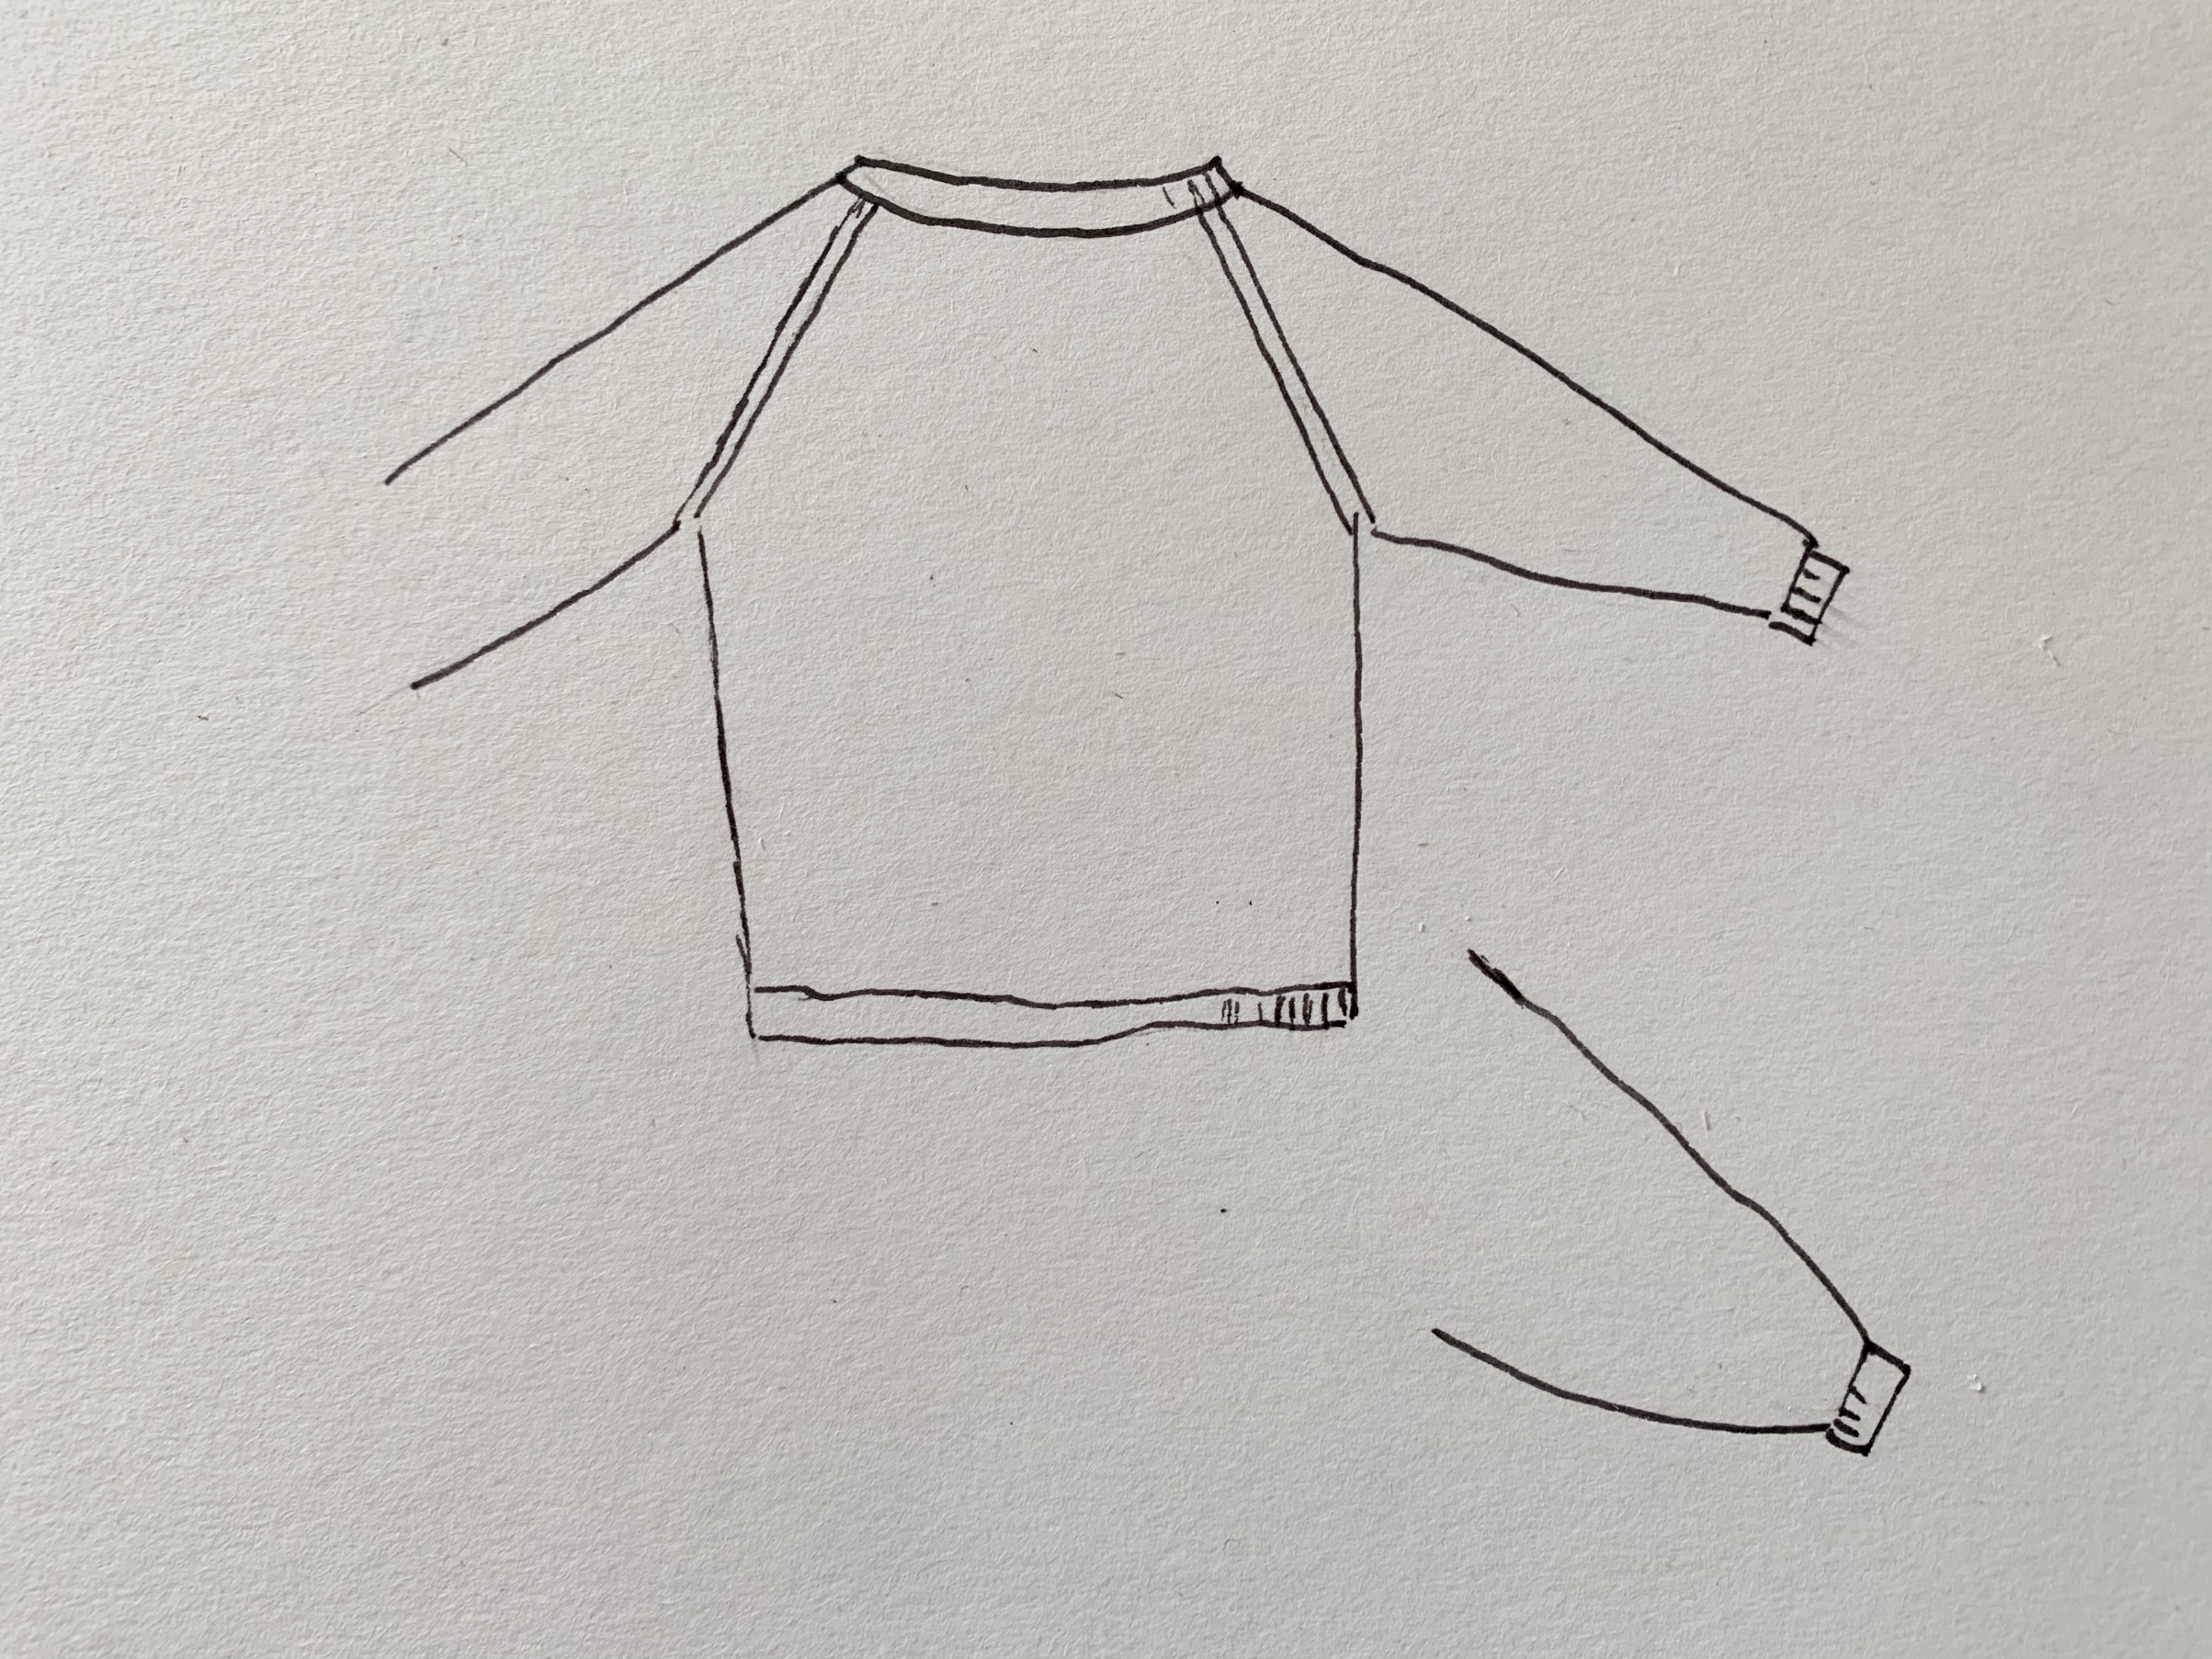
B1
B
D
A, C & C1
a&b
c
d
b
c
d
a
E
H
 |  |  |  |  |  | Her er alle mål og nogle kontrol beregninger: |  |  | sæt en strikkemarkør efter | 21 | masker til 1. ærme
 |  |  |  |  |  | Begynder du at justerer mål skal du tjekke kontrol felterne |  |  | sæt en strikkemarkør efter | 25 | masker til forstykke
 |  |  |  |  |  |  |  | Betyder du har ændret et mål | sæt en strikkemarkør efter | 21 | masker til 2. ærme
 |  |  |  |  |  | Mål i cm |  |  | sæt en strikkemarkør efter | 25 | masker til ryg
 |  |  |  |  | Mål A | 38 | Brede af nederste kant |  | Strik ret rundt til 5 masker før en strikkemarkør, tag en maske drejet ret op i lænken mellem de 2 næste masker.
 |  |  |  |  | Mål A1 | 4 | Højde nederste kant |  | Strik 5 masker tag endnu en maske drejet ret ud men drej masken modsat retning end maske før de 5 masker.
 |  |  |  |  | Mål B | 56.5 | Total mål til hals starter |  | Gentag dette ved hver markør i alt 4 gange = 8 udtagninger.
 |  |  |  |  | Mål B | 56.7 | Total mål til hals starter, beregnet ud fra antal pinde |  | Strikkemarkørerne skal blive lige før udtagning 2 så markørerne stadigt viser hvor de 5 maske slutter.
 |  |  |  |  | Mål B1 | 57 | Total mål til højeste punkt til skulder
 |  |  |  |  | Mål C | 42 | Brede af nederst på mønster |  | Noam Ice Cream: Her drejer udtagningsmasken før de 5 pinde mod venstre og udtagningsmasken efter de 5 pinde mod højre.
 |  |  |  |  | Mål D | 41.5 | Fra ærmegab til rib afslutning |  | På denne her måde ligger den øverste tråd i den drejede maske tættest på de 5 masker og det giver de mest usynlige udtagninger.
 |  |  |  |  | Mål C1 | 42 | Brede bluse lige inden ærmegab
 |  |  |  |  | Mål C1 | 43.5 | Ud fra afrundede masketal (max variation 1cm) |  | Hindbær Ice Cream: Her drejer udtagningsmasken før de 5 pinde mod højre og udtagningsmasken efter de 5 pinde mod venstre.
 |  |  |  |  |  |  |  |  | På denne her måde ligger den øverste tråd i den drejede maske væk fra de 5 masker og det giver en lille bølge (blonde) kant.
 |  |  |  |  |  | Mål i cm
 |  |  |  |  | Mål E | 4 | Lige lukning til ærmegab (kan godt være 0) |  | Gentag de 8 udtagninger på hver anden pind de næste | 47 | pinde
 |  |  |  |  | Mål F | 0 | Brede af skrå del af ærmegab (er 0 ved indstiks ærmegab) |  | svarende til 8 udtagninger i alt | 24 | gange
 |  |  |  |  | Mål G | 0 | Højde af skrå del af ærmegab (er 0 ved indstiks ærmegab) |  | til i alt | 284 | masker
 |  |  |  |  | Mål H | 16 | Højde af hele ærmegab |  | fortsæt strikning af bærestykke til | 30 | pinde
 |  |  |  |  | Mål I | 0 | Brede af skulderstykke
 |  |  |  |  | Mål J | 0 | Højde af skulderstykke (kan godt være 0) |  | Hvis du ønsker striber fordelt på | 1 | forskellige farver,
 |  |  |  |  | Mål K | 0 | Lige stykke midt på hals |  | med lige meget af hver farve har du | 137 | pinde til hver farve.
 |  |  |  |  | Mål L | 0 | Brede af skrå halsstykke
 |  |  |  |  | Mål M | 0 | højde af skrå halsstykke |  | Nu skal arbejdes deles til krop og ærmer:
 |  |  |  |  |  |  |  |  | sæt | 68 | masker på holder til 1. ærme startende og sluttende med 2 af de 5 masker hvor udtagningen laves
 |  |  |  |  |  | Mål i cm |  |  | sæt de næste | 74 | masker til forstykke startende og sluttende med 3 af de 5 masker hvor udtagningen laves
 |  |  |  |  | Mål N | 38 | Halsudskæring hele vejen rundt |  | slå | 18 | masker op i ærmegabet, med enkelt tråds opslag
 |  |  |  |  |  |  |  |  | sæt de næste | 68 | masker på holder til 2. ærme startende og sluttende med 2 af de 5 masker hvor udtagningen laves
 |  |  |  |  |  | Mål i cm |  |  | sæt de næste | 74 | masker til ryg på samme pind som forstykke igen startende og sluttende med 3 af de 5 masker hvor udtagningen laves
 |  |  |  |  | Mål a | 15 | Brede af nederste kant ærme |  | slå | 18 | masker op i ærmegabet, med enkelt tråds opslag
 |  |  |  |  | Mål a1 | 4 | Længe af ærmekant |  | Nu strikkes kroppens i alt | 184 | masker rundt til
 |  |  |  |  | Mål b | 16 | Brede af nederst ærme mønster |  | stykket måler | 38 | cm fra ærmegab
 |  |  |  |  | Mål c | 38 | Brede af ærme inden ærmegab |  | eller | 137 | pinde til hver farve.
 |  |  |  |  | Mål c | 39.1 | Ud fra afrundede masketal
 |  |  |  |  | Mål d | 41.5 | længde af ærme fra øverst på kant til ærmegab |  | Skift til kant pinde og strik rib | 4 | cm og luk ribkanten løst af så kanten ikke bliver for stram
 |  |  |  |  | Mål e | 4 | Lige lukning til ærmegab (kan godt være 0) |  |  | Noam Ice Cream: har Italiensk maske aflukning på billederne
 |  |  |  |  | Mål f | 0 | brede af skrå del af ærmegab (kan godt være 0) |  |  | Hindbær Ice Cream: har ret vrang maske aflukning på billederne
 |  |  |  |  | Mål g | 0 | højde af skrå del af ærmegab (kan godt være 0)
 |  |  |  |  | Mål h | 34 | Total længde af ærme |  | Nu strikkes hver ærme for sig, Noam ærme: | Her tages masker ind midt under ærmegabet til et smalt ærme ved håndled.
 |  |  |  |  |  |  |  |  | Start med at samle | 18 | masker op i ærmegabet, det kan gøres i de maske der blev slået op til krop ærmegab.
 |  |  |  |  |  |  |  |  | plus de | 68 | fra holder
 |  |  |  |  |  |  |  |  | i alt | 86 | masker
 |  |  |  |  |  |  |  |  | Strik | 12 | pinde før udtagninger begyndes
 |  |  |  |  |  |  |  |  | strik 3 masker samme til 1 maske på midten af ærmegab på | 4 | pind, samtidigt med stribe mønsteret holdes
 |  |  |  |  |  |  |  |  | i alt laves | 25 | indtagninger
 |  |  |  |  |  |  |  |  | strik til ærmet måler fra ærmegab | 42 | cm
 |  |  |  |  |  |  |  |  | og antal masker til kant på ærme er | 36 | masker op i ærmegabet, det kan gøres i de maske der blev slået op til krop ærmegab.
 |  |  |  |  |  |  |  |  | strik kant | 4.0 | cm og luk ribkanten løst af med italiensk aflukning uden kanten bliver for stram
 |  |  |  |  |  |  |  |  |  | Gentag næste ærme.

 |  |  |  |  |  |  |  |  | Nu strikkes hver ærme for sig, Hindbær ærme: | Her får du et ballon ærme med vidde inden håndled.
 |  |  |  |  |  |  |  |  | Start med at samle | 18 | masker op i ærmegabet, det kan gøres i de maske der blev slået op til krop ærmegab.
 |  |  |  |  |  |  |  |  | plus de | 68 | fra holder
 |  |  |  |  |  |  |  |  | i alt | 86 | masker
 |  |  |  |  |  |  |  |  | strik til ærmet måler fra ærmegab | 42 | cm
 |  |  |  |  |  |  |  |  | På sidste pind inden ribkant halveres antallet af masker, | ved at alle masker strikke 2 og 2 sammen til
 |  |  |  |  |  |  |  |  | og antal masker til kant på ærme er | 36 | masker op i ærmegabet, det kan gøres i de maske der blev slået op til krop ærmegab.
 |  |  |  |  |  |  |  |  | strik kant | 4.0 | cm og luk ribkanten løst af med ret vrang aflukning uden kanten bliver for stram
 |  |  |  |  |  |  |  |  |  | Gentag næste ærme.
 |  |  |  |  |  |  |  |  |  | Hæft derefter ender og blusen er klar.

